List1
Odhad nákladů na realizaci dětského hřiště

Návrh jsme zpracovali podle nabídky internetového obchodu Zbyňka Poláška: www.hriste-zahrada.cz. Kalkulaci prvků hřiště jsme nechali nezávazně spočítat dodavatelem, náklady na výsadbu a ukotvení stromů jsme pouze odhadli dle několika dostupných ceníků zahradnických prací (pro přesnou kalkulaci nutno posoudit více faktorů).

Odhadovaná cena |  |  | 450000

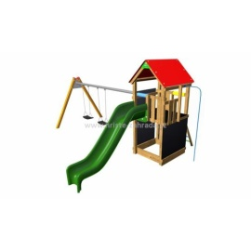
Monkey flexi věž 150 TH2 Premium |  |  | 167474
Monkey flexi věž | 74526 | 1 | 74526
Laminátová skluzavka | 22362 | 1 | 22362
Montáž | 12390 | 1 | 12390
Nátěr | 3860 | 1 | 3860
Výměna | 3200 | 1 | 3200
Dopadová plocha Grass 68 m2 | 37536 | 1 | 37536
Pokládka dopadové plochy | 13600 | 1 | 13600

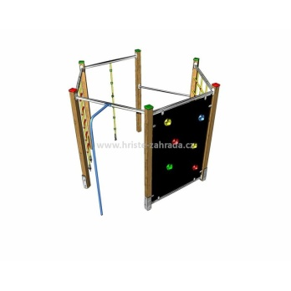
Šplhací sestava Monkey´s Fairway 5 |  |  | 95550
Šplhací sestava Monkey´s Fairway 5 | 47658 | 1 | 47658
Montáž | 12000 | 1 | 12000
Nátěr | 1300 | 1 | 1300
Dopadová plocha Grass 46 m2 | 25392 | 1 | 25392
Pokládka dopadové plochy | 9200 | 1 | 9200

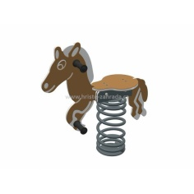
Pružinové houpadlo Koník a Pes s podložkami |  |  | 36102
2x pružinové houpadlo (Koník a Pes) | 8900 | 2 | 17800
2x montáž | 3960 | 2 | 7920
2x podložka pod pružinové houpačky | 5191 | 2 | 10382
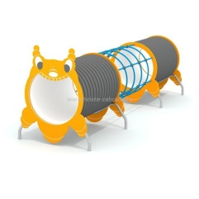
Průlezka Housenka |  |  | 57980
Průlezka Housenka | 49490 | 1 | 49490
Montáž | 8490 | 1 | 8490
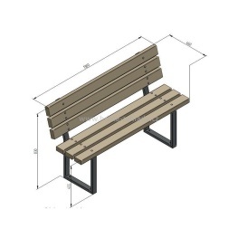
Lavička s opěradlem s kovovou konstrukcí |  |  | 43824
Lavička s opěradlem s kovovou konstrukcí | 6806 | 4 | 27224
Montáž | 3500 | 4 | 14000
Nátěr | 650 | 4 | 2600

Doprava prvků na hřiště |  |  | 3350
Doprava prvků na hřiště | 3350 | 1 | 3350

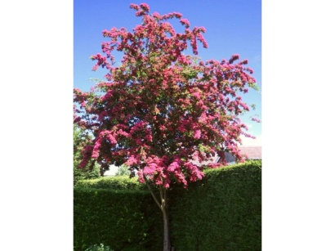
Výsadba a péče o zastiňující stromy |  |  | 13000
Sazenice Hloh prostřední Paul´s Scarlett | 2000 | 3 | 6000
Výsadba | 1000 | 3 | 3000
Kotvení stromu | 500 | 6 | 3000
Doprava | 1000 | 1 | 1000

Nepředvídané náklady, rezerva |  |  | 32720

